初始房间
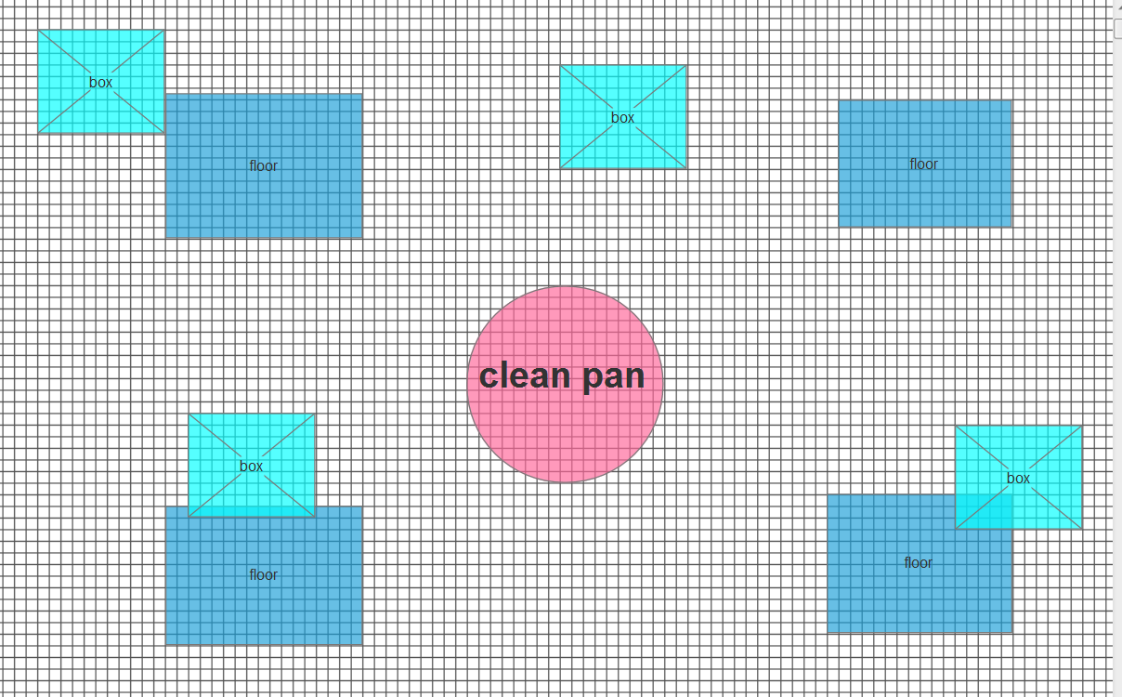
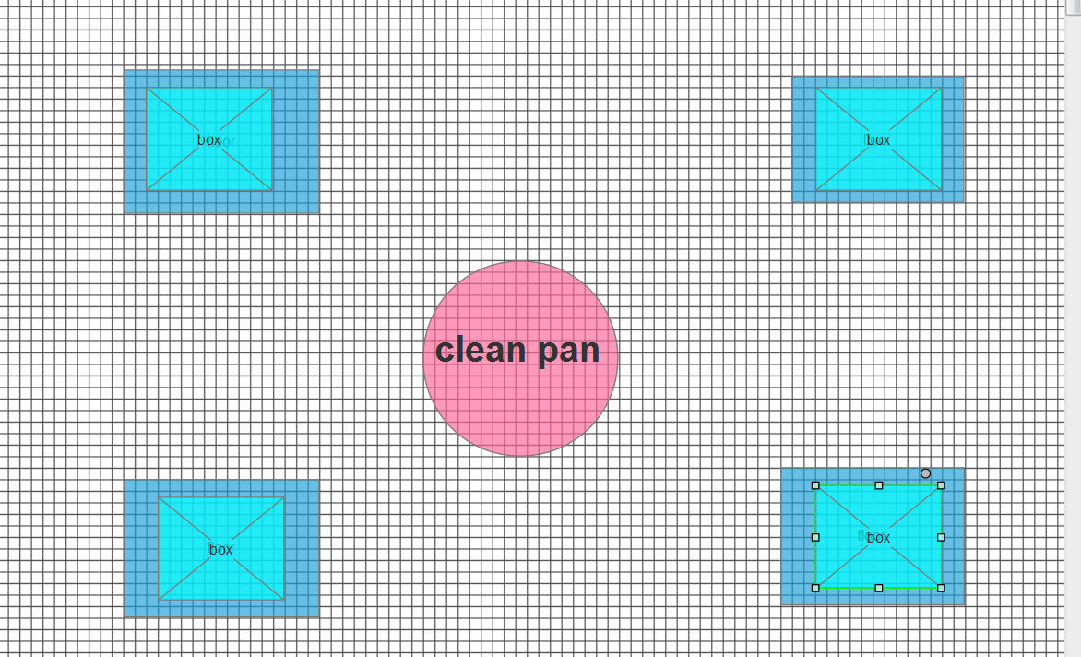

 | 场景1

cleanpan（水池） |  | 场景1 | 场景2
floor：特殊地点，当box移动至此，切换场景
box:箱子，可以被推动

玩家一开始位于水池当中，通过走楼梯上岸。上岸后，发现正对面的墙是镜子（？）。镜子中的人物和玩家移动相反，现实中玩家推不动箱子，但在镜子中玩家可以推动镜中箱子
通过走位，玩家使得镜子中箱子到达指定位置，从而过关。

房间2
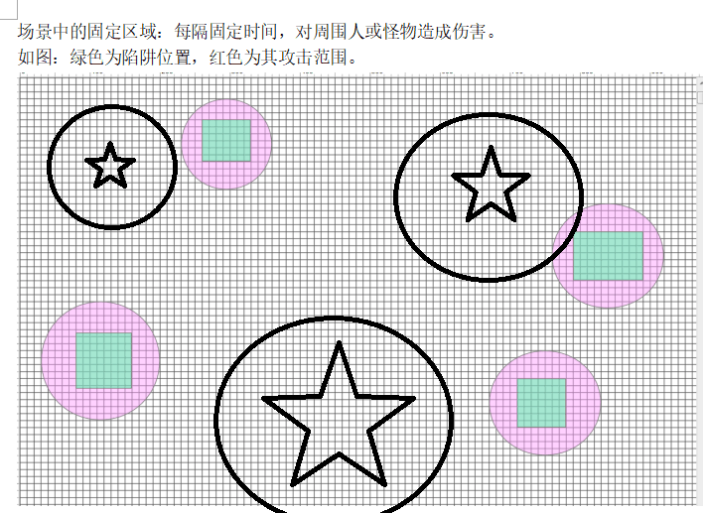

星星：鳄鱼
星星外面得○：鳄鱼的攻击范围

boss房间
